Satış İndirim Formu %45
ARAÇ SATIŞ MALİYET FORMU

Şube | Bursa |  |  |  | 2015-04-02
Marka

Araç Model |  |  |  | ARAÇ SAYISI
Şase |  |  |  | 1
Bildirimli
Satış Danışmanı

Müşteri Adı / Firma Ünvanı
Müşteri Soyadı / Firma Ünvanı
T.C. Kimlik No / Vergi No
Telefon

Aracın Liste Fiyatı
Uygulanan İskonto |  | 0.00

İndirimli Araç Satış Net Bedel |  | #DIV/0!
Kar/Zarar | #DIV/0! | #DIV/0!

Araç Alış Matrahı
Araç Destek Sonrası Net Bedel |  | 0.00
Araç Alış Destek 1 |  | 0.00
Araç Alış Destek 2 |  | 0.00
Filo Destek |  | 0.00
Toplam Destek |  | 0.00

İthalat Matrahı

Vergisiz Satış Net Tutar |  | #DIV/0!
ÖTV Oranı |  | 45%
ÖTV |  | #DIV/0! | #N/A
KDV %18 |  | #DIV/0!
Genel Toplam |  | #DIV/0!
Asbis Ruhsat Bedeli |  | 178.50 | Engelli Aracı: | Hayır
Trafik Sigortası |  | 0.00
Trafik Tescil Fatura |  | 250.00
Plaka Masrafı |  | 31.00
Bandrol |  | 472.50
Hediye |  | 0.00
Ek Masraf |  | 38.97
Damga Ver. |  | 29.90
Masraf Toplamı |  | 961.90
Anahtar Teslim

Kaparo Tutarı Nakit |  | 0.00
Peşinat |  | 0.00
Kredi Kartı Tahsilat |  | 0.00
Takas Aracı |  | 0.00
Banka Kredisi |  | 0.00

Servis Akseuar Tutarı |  | 0.00
Toplam Bedel |  | 0.00
Kalan Bakiye |  | 0.00

Zararına Satış Açıklama

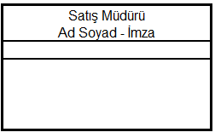  |  | 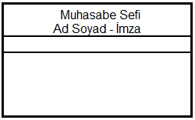 |  | 